Sheet1
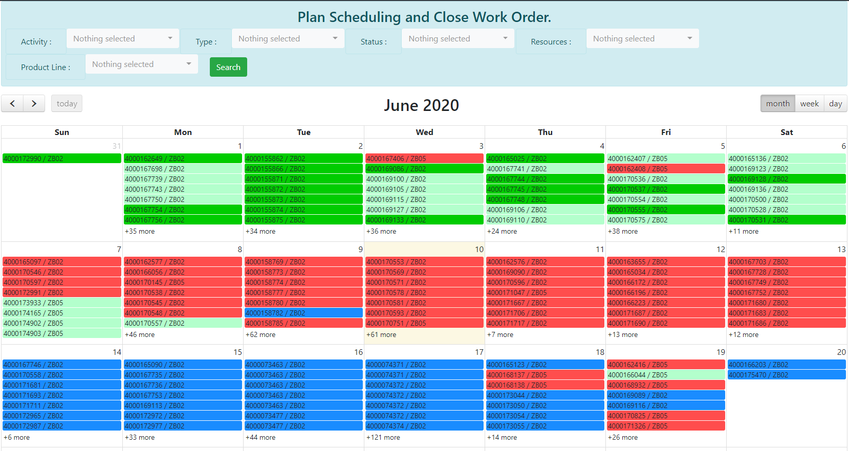
Filter ขอเพิ่มการกรอง Team A /Team B
เพิ่มรูปของคน log in

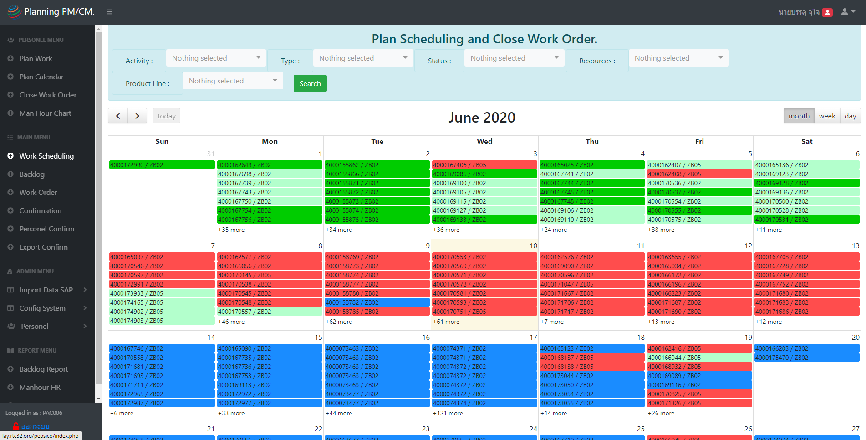

เพิ่มเครื่องหมาย / สำหรับ Work order ที่ถูกหัวหน้างาน plan ไปแล้ว

เพิ่ม function การ plan ให้น้องแก้วสามารถแยกงาน ZB02 ให้กับ Team A/Team B ได้โดยเลือกทีละ WO แบบนี้ได้ค่ะ
โดยสามารถ filter เป็น perid วันที่ได้ค่ะ
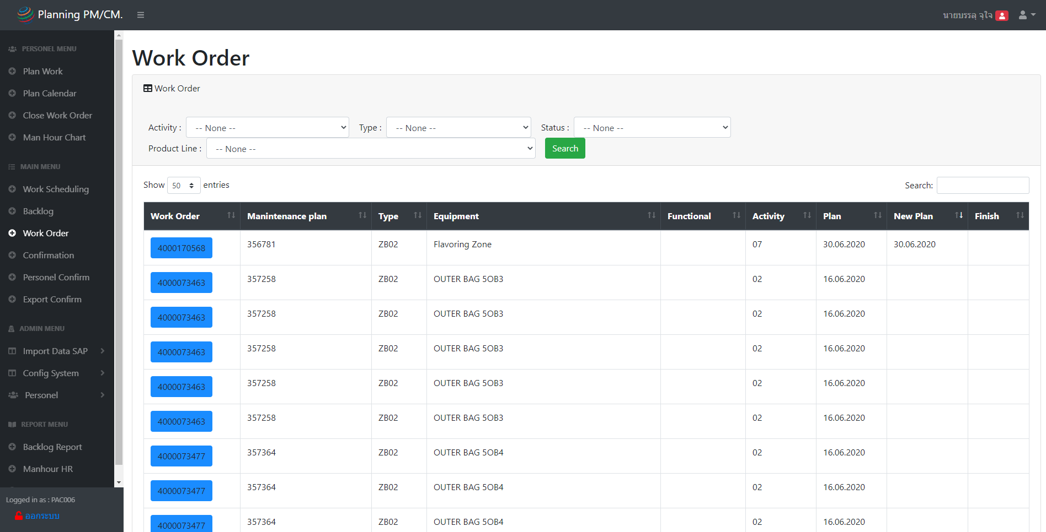

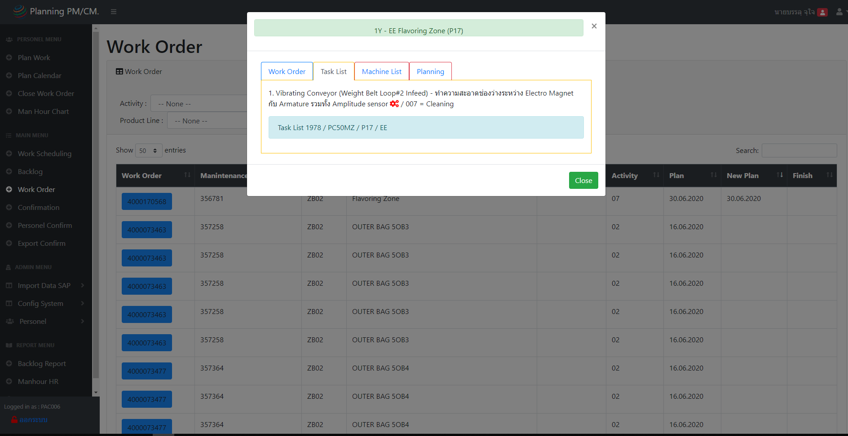

Team A
Team B

ไม่แน่ใจว่า เมนูนี้ใช้ต่างกับ 2 อันช้างบนยังไงค่ะ

 | v

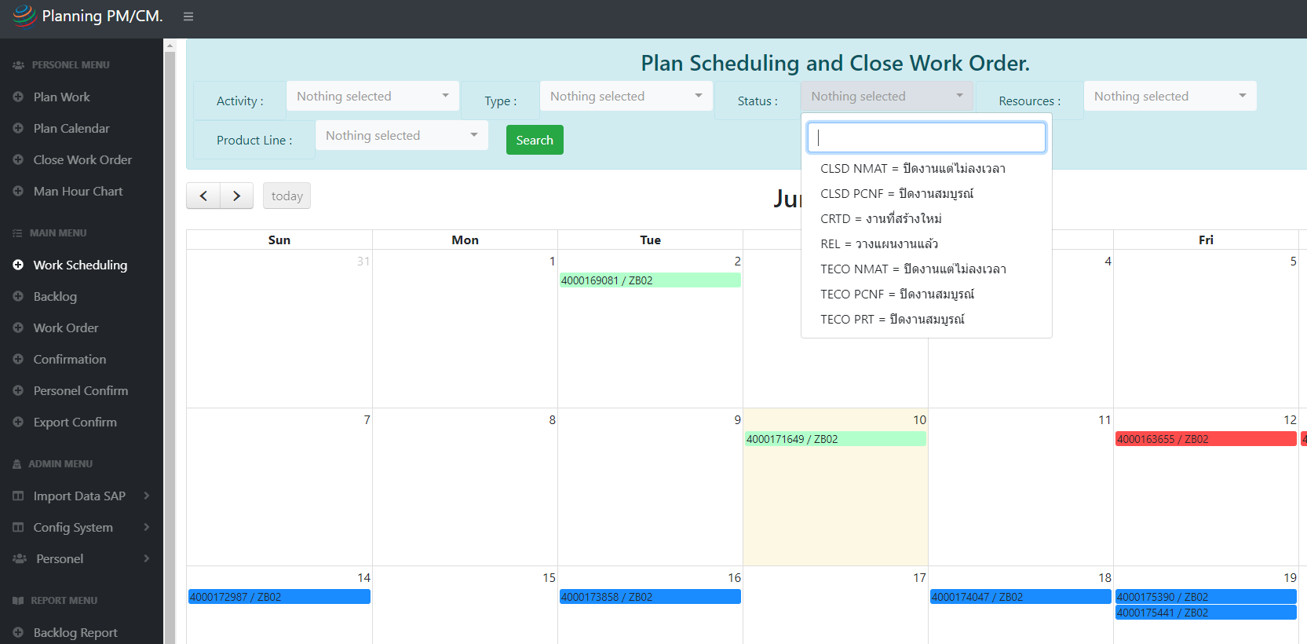
- ตัวกรองไม่สามารถกรองได้มากกว่า 1 function
- อยากเพิ่มตัวหนังสือที่เราเลือกกรองโชว์ไว้ด้วยค่ะ

2
1

มีปัญหาเรื่องการ plan และ confirm ไม่สามรถ delete ที่ confirm ไปแล้ว

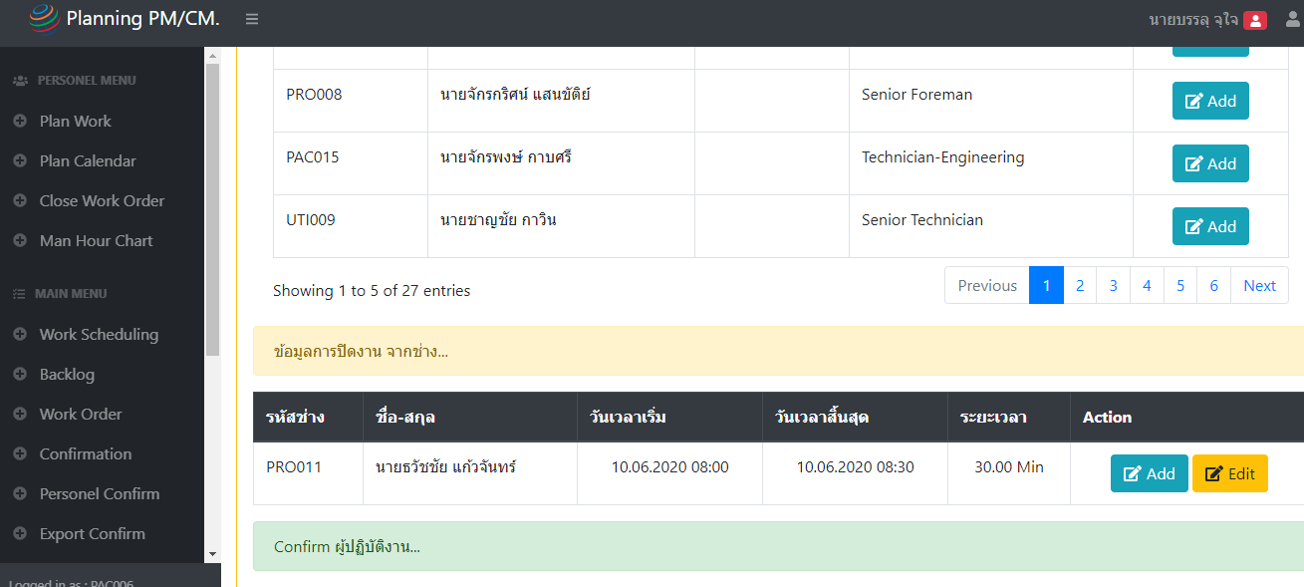
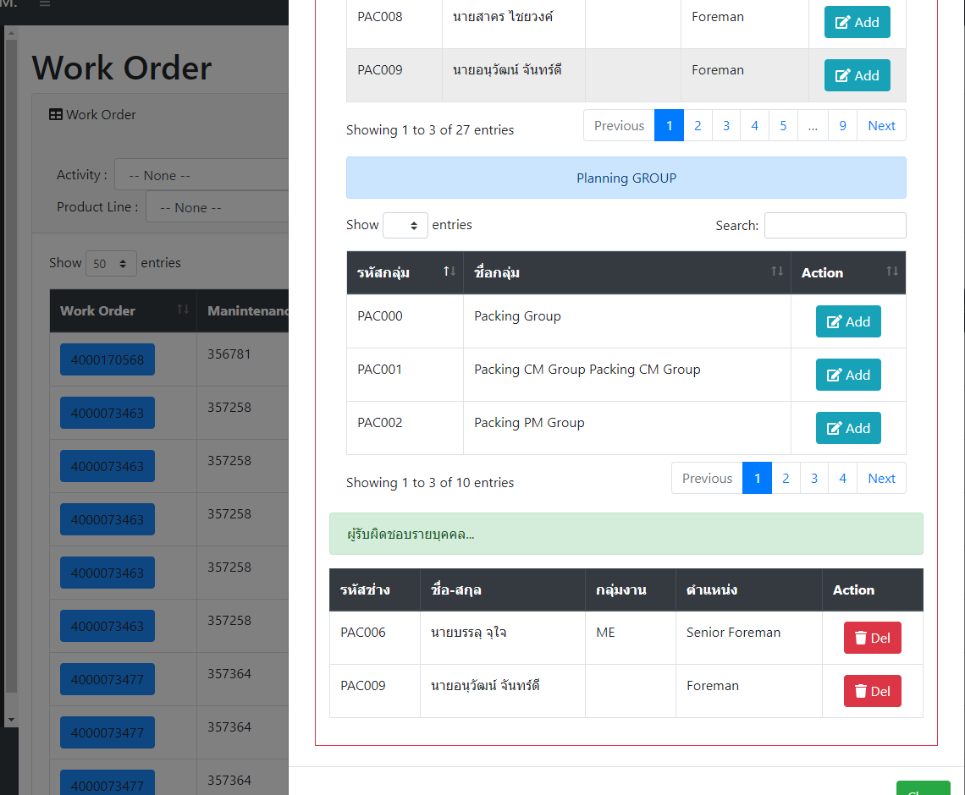

ขอเพิ่ม % completion ในแต่ละวันให้ตรงช่องว่างๆสีขาวนะคะ
อยากเอาไว้ดูว่าในแต่ละวันเราทำงาน ปิดงานไปแล้วกี่ % ประมาณนี้ค่ะ

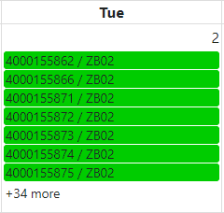

34 WO
91% ( 33 WO )

Sheet2
